Análise
Nome: | Tailine Juliana dos Santos Nonato
Matrícula: | 190038144

As hipóteses a serem testadas são:
H0) Independência entre X e Y (rho = 0)
H1) Dependência entre X e Y (rho <> 0)

Ou seja,
H0) A presença de mal formação congênita independe do consumo de álcool
H1) Existe dependência entre presença de mal formação congênita e consumo de álcool

O coeficiente de correlação de momento-produto é dado por:
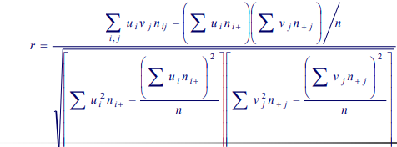

E a estatística do teste é dada por:

Que tem distribuição aproximadamente qui quadrado com 1 graus de liberdade.

Com essas informações, é posssível calcular de tal forma que:

ID | Escores | r | M2 | p-valor
I | ponto médio | 0.014 | 6.570 | 0.010
II | 1,2,3,4,5 | 0.007 | 1.828 | 0.176
III | 2,4.6.8.10 | 0.007 | 1.828 | 0.176
IV | 10,20,30,40, 50 | 0.007 | 1.828 | 0.176
V | 1, 2, 4, 7,12 | 0.013 | 5.741 | 0.017
VI | 5, 4, 3, 2, 1 | -0.007 | 1.828 | 0.176
VII | 5, 7, 21, 56, 98 | 0.017 | 9.734 | 0.002

Conclusão

Com um nível de significância de 5%, é possível identificar que H0 não é rejeitada quando os escores eleitos são equidistantes,
em outras palavras, nesses casos o consumo de álcool e a mal formação congênita são independentes.
Já para o ponto médio e para os escores que seguem distâncias parecidas, H0 é rejeitada,
mostrando que existe dependência entre consumo de álcool e mal formação congênita.
Assim, fica mais que evidente que a escolha dos escores tem grande impacto na decisão final.
É importante dar o devido peso a cada categoria e nesse caso o ponto médio foi uma das melhores formas de defirnir quais são esses "pesos".

